УМОВА_ЛИНЕЙН
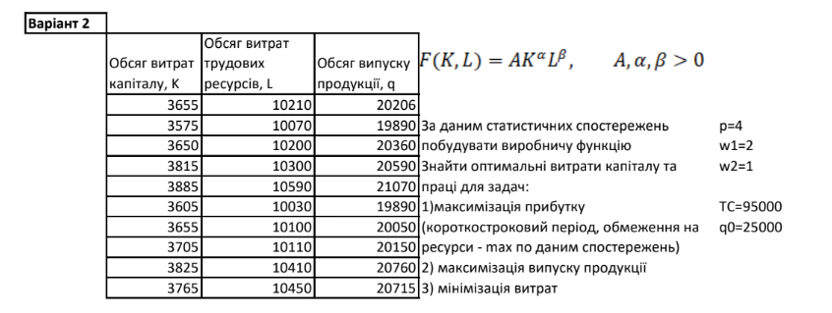
За даним статистичних спостережень побудувати виробничу функцію Знайти оптимальні витрати капіталу та праці для задач: 1)максимізація прибутку 2) максимізація випуску продукції 3) мінімізація витрат |  |  |  |  |  | p= | 4
 |  |  |  |  |  | w(K)= | 2
 |  |  |  |  |  | w(L)= | 1
 |  |  |  |  |  |  |  | beta | alpha | ln(A) | A
 |  |  |  |  |  | TC0= | 95000 | 0.75651693946 | 0.22478846079 | 1.0878031051 | 2.9677470772
 |  |  |  |  |  | q0= | 25000

 |  |  |  |  |  |  |  | F(K,L)=A*(K^alpha)*(L^beta)
Виробництво
 | K, Обсяг витрат капіталу | L, Обсяг витрат трудових ресурсів | q=F(K,L), Обсяг випуску продукції | ln(K) | ln(L) | ln(F) |  | ln(F)=ln(A)+alpha*ln(K)+beta*ln(L)
 | 3655 | 10210 | 20206 | 8.2038513722 | 9.2311229112 | 9.913734869
 | 3575 | 10070 | 19890 | 8.1817204551 | 9.2173159857 | 9.8979723718
 | 3650 | 10200 | 20360 | 8.2024824466 | 9.2301429993 | 9.9213274707
 | 3815 | 10300 | 20590 | 8.2466959437 | 9.2398991742 | 9.9325608
 | 3885 | 10590 | 21070 | 8.2648782628 | 9.2676654386 | 9.9556055068
 | 3605 | 10030 | 19890 | 8.1900770497 | 9.213335881 | 9.8979723718
 | 3655 | 10100 | 20050 | 8.2038513722 | 9.2202907028 | 9.9059844327
 | 3705 | 10110 | 20150 | 8.2174385377 | 9.221280312 | 9.9109595674
 | 3825 | 10410 | 20760 | 8.2493137463 | 9.2505221616 | 9.9407833373
 | 3765 | 10450 | 20715 | 8.2335031402 | 9.2543572574 | 9.9386133545

